Ark5
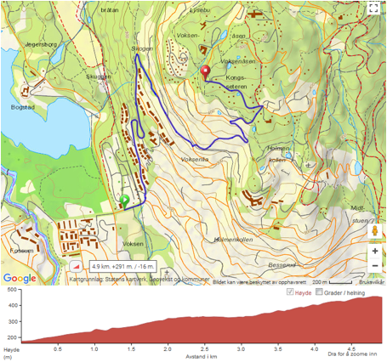

Skøytetesten – 4,9 km. Stigning 291m. Toppunkt 456 moh.
Link til løypetrase på lommekjent.no:
http://www.lommekjent.no/ruter/1794332
Dameløypa starter i S-svingen i Olaf bullsvei

